3
Error:

ปัญหา: | ไม่มี USED อยู่ที่ โรงงาน 2601 ในที่เก็บ 1002
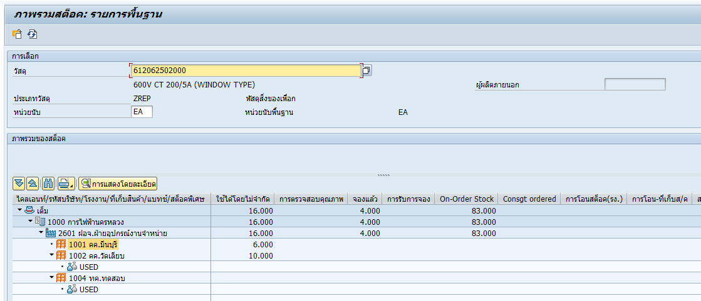

แนวทางแก้ไข:

 | ทำการ Transfer USED ไปยัง location ที่ Error แล้วยกเลิกรายการเพื่อให้ระบบ Hana มีข้อมูลในระบบและทำการ Rerun ใหม่

